2018_01_data
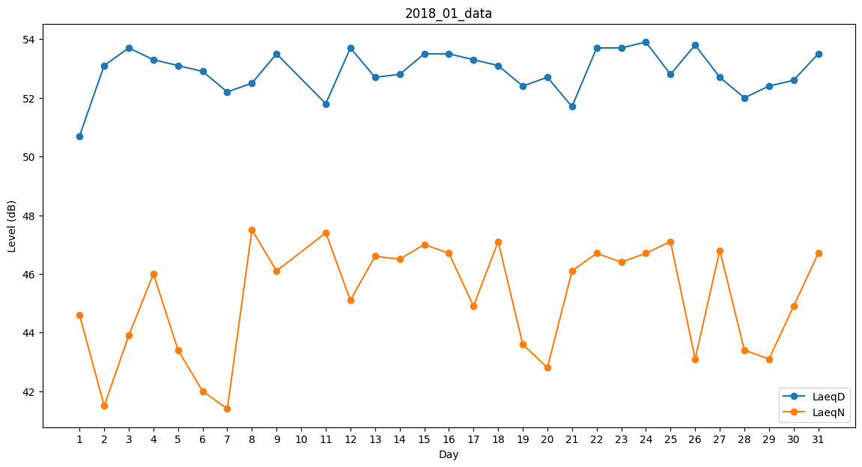
Day | LaeqD | LaeqN
1 | 50.7 | 44.6
2 | 53.1 | 41.5
3 | 53.7 | 43.9
4 | 53.3 | 46
5 | 53.1 | 43.4
6 | 52.9 | 42
7 | 52.2 | 41.4
8 | 52.5 | 47.5
9 | 53.5 | 46.1
10 | 52.8 | 0
11 | 51.8 | 47.4
12 | 53.7 | 45.1
13 | 52.7 | 46.6
14 | 52.8 | 46.5
15 | 53.5 | 47
16 | 53.5 | 46.7
17 | 53.3 | 44.9
18 | 53.1 | 47.1
19 | 52.4 | 43.6
20 | 52.7 | 42.8
21 | 51.7 | 46.1
22 | 53.7 | 46.7
23 | 53.7 | 46.4
24 | 53.9 | 46.7
25 | 52.8 | 47.1
26 | 53.8 | 43.1
27 | 52.7 | 46.8
28 | 52 | 43.4
29 | 52.4 | 43.1
30 | 52.6 | 44.9
31 | 53.5 | 46.7

